Lies Mich
Mit Gefühl durch die Kurve – und Verstand auf der Straße
Wer Motorrad fährt, kennt das einzigartige Gefühl: Die Maschine liegt satt in der Kurve, der Fahrtwind rauscht, die Landschaft zieht an einem vorbei – Freiheit auf zwei Rädern.
Doch so spielerisch das auch wirkt, hinter jeder geschmeidigen Bewegung steckt ein präzises Zusammenspiel physikalischer Kräfte. Umso wichtiger ist es, deren Grenzen zu kennen – denn wer weiß, wie weit er gehen kann, fährt sicherer und mit mehr Vertrauen.
Der Kamm’sche Kreis^{1, 2, 3, 4} hilft uns, genau diese Grenzen zu verstehen: Er zeigt, wie sich Geschwindigkeit, Bremsen, Beschleunigen und Kurvenfahren gegenseitig beeinflussen.
Das Arbeitsblatt 'Kammscher Kreis - interaktiv' bringt ein wenig Licht ins Zusammenspiel der Kräfte – anschaulich, nachvollziehbar und praxisnah – in dem die jeweiligen Fahrbedingungen verändert werden können. Denn wer ein besseres Verständnis für die Fahr-Physik hat, bleibt nicht nur länger auf dem Bike – sondern hat auch mehr vom Fahren.
Erläuterungen hierzu ein wenig Physik gibt es im Arbeitsblatt 'Berechnungsbeispiel'.
Doch Vorsicht: die Übertragung der hier versuchten Darstellung allgemeiner theoretischen Betrachtungen auf die Praxis ist jedoch nicht möglich – keine Haftung bzw. Gewähr!

1 | siehe Wikipedia 'Kammscher Kreis'
2 | entwickelt vom deutschen Kraftfahrzeug- und Motorentechnik Wissenschaftler (siehe Wikipedia 'Wunibald_Kamm')
3 | motorradonline, 'Alles-ueber-Schraeglage-schraeg-schraeger-am-schraegsten'
4 | Risch, M. R.: Der Kamm’sche Kreis – Wie stark kann man beim Kurvenfahren bremsen, PdN-Ph. 5/51. Jg. 2002

Kammscher Kreis - interaktiv
 | Kammscher Kreis |  | FB |  | FS |  | FR |  | FBproj |  | FSproj |  | FROpos- |  | FROpos+
3434 | 0.0 | 0 | 0 | 0 | 0 | 0 | 0 | 1691 | 0 | 0 | 0 | 0 | 0 | 0 | 0
3172 | 1313.9 | 0 | 0 | 1691 | 0 | 1691 | 0 | 1691 | 0 | 1691 | 0 | -1691 | -1691 | 1691 | 1691
2428 | 2427.9
1314 | 3172.1
0 | 3433.5
-1314 | 3172.1
-2428 | 2427.9
-3172 | 1313.9
-3434 | 0.0
-3172 | -1313.9
-2428 | -2427.9
-1314 | -3172.1
0 | -3433.5
1314 | -3172.1
2428 | -2427.9
3172 | -1313.9
3434 | 0.0
Grundlage: Der Kammsche Kreis stellt das Zusammenspiel der Seitenführungskräfte (Zentripedalkräfte) und der Umfangskräfte (Bremsen/Verzögern, Beschleunigen) in der Kurvenfahrt dar. Durch die Verlagerung des Schwerpunktes (Schräglage in Richtung Kurveninnere, abhängig von Geschwindigkeit und Kurvenradius) stellt sich ein Gleichgewicht mit der zum Kurvenäußeren wirkende Zentripedalkraft (Fliehkraft) ein. Aber nur solange wie die maximal mögliche Haftreibung bei der jeweiligen Fahrbahnbeschaffenheit nicht überschritten wird (Kreis entspricht der Haftreibungsgrenze). Bremsen oder Beschleunigen in der Kurve bewirkt zusätzliche Umfangskräfte. Die gebildete Gesamtkraft (Resultierende Kraft) darf dabei die Haftreibungsgrenze nicht überschreiten, ansonsten kommt es zum Sturz!
Bedienung:
Die bestimmenden Größen Masse [kg], Geschwindigkeit [km/h], Kurven-Radius [m] und Bremsen/ Beschleunigen [m/s²] können innerhalb der angegebenen Bereiche durch die Schieberegler im Eingabe-Bereich ausgewählt werden.
Die eingestellten Werte werden unterhalb des Eingabe-Bereiches
angezeigt. Alle ermittelten Werte und die Darstellung des
Kammschen Kreises (Skalierung beachten) ändern sich
entsprechend fortlaufend.
Zusätzlich kann der Vollständigkeithalber (ändert nur die Darstellung
im Kammschen Kreis, nicht jedoch die Werte der ermittelten Kräfte)
noch ausgewählt werden, ob eine Rechts- bzw. Linkskurve und/oder
Verzögern(Bremsen) bzw. Beschleunigen betrachtet werden soll.
Verzögern(Bremsen)
Rev 1
 |  | Kammscher Kreis Interaktiv

Eingabe
Bremsen / Beschleun. a
Masse m
Geschw. v
Radius r
Haftreib. Koeff. µ
 | Masse m | Geschw. v | Radius r | Verzög./ Beschl. a |  | Haftreib. Koeff. μ
100
500
5
300
5
500
0
9,8
Schwerpunkt Motorrad
Seitenführungskraft (Haftreibungskraft F_{h})
Zentripedalkraft F_{z}
Gewichtskraft F_{g}
Normalkraft F_{n}
Motorrad-Reifen in Schräglage
α
 |  |  |  |  |  |  | 2
 |  |  |  |  |  |  | 0 | 2
 |  |  |  |  |  |  | 2
 |  |  |  |  |  |  | 1

Beschleunigen

 | 350 | 50 | 40 | 0.0 |  | 1
 | [kg] | [km/h] | [m] | [m/s²] |  | [ - ]

Rechtskurve
Linkskurve
 | Haftreibungskraft |  |  | 3434 | [N]
 | Beschl./Verzögerungskraft |  |  | 0 | [N]
 | Seitenkraft |  |  | 1691 | [N]
 | Resultierende Kraft |  |  | 1691 | [N]

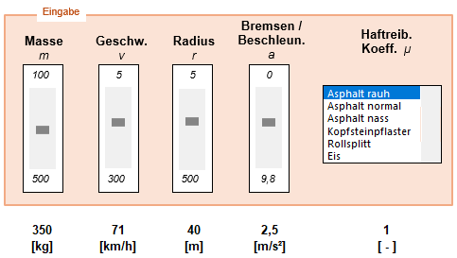
 | Motorrad Schräglage |  |  | 26 | [ ° ]
 | max Geschw. für Kurvenradius |  |  | 71 | [km/h]
 |  | (nur Seitenkräfte - ohne bremsen, beschleunigen)

 |  |  |  |  |  |  | Noch Reserven - nix los

Dieses Excel-Arbeitsblatt veranschaulicht allgemeine physikalische Zusammenhänge und dient ausschließlich der theoretischen Betrachtung.

Berechnungsbeispiel
Berechnungsbeispiel:
Ein Motorrad mit der Masse 350kg fährt mit 50 km/h durch eine Kurve mit dem Radius 40m (Haftreibungskoeffizient der trockenen Strasse = 1). Welche Schräglage hat das Motorrad, wie schnell kann es maximal fahren ohne zu stürzen?
1. Berechnung der Schräglage:
Die Schräglage ergibt sich aus dem Kräftegleichgewicht zwischen der Zentripedalkraft F_{z} und der Gewichtskraft F_{g}
$$tan α{=\frac{F_{z}}{F_{g}}=\frac{\frac{mv^{2}}{r}}{mg}=\frac{v^{2}}{gr}}$$
Einsetzen der Werte:
- Masse m = 350 kg - Geschwindigkeit v = 50 km/h ≈ 13,89 m/s
- Radius r = 40 m
- Erdbeschleunigung g = 9,81 m/s²
$$\tan{α=\frac{{(13,89)}^{2}}{9,81∙40}≈0,49}$$
$$α≈arctan⁡(0,49)≈26°$$
Hinweis: Für die obige Betrachtung ist die Masse gar nicht von Bedeutung. Die Masse des Motorrads kürzt sich in den Gleichungen heraus, weil sowohl die Zentripetalkraft als auch die Haftreibungskraft proportional zur Masse sind. Das bedeuted, die maximale Geschwindigkeit hängt ausschließlich von der Haftreibungszahl, der Erdbeschleunigung und dem Kurvenradius ab – nicht von der Masse. Egal ob ein leichtes Rennmotorrad oder eine schwere Tourenmaschine, die Grenze bleibt die gleiche!
Die Masse wird hier lediglich rechnerisch für die vergleichende Darstellung (Größe der Kräfte) im Kammschen Kreis benötigt.
2. Maximale Geschwindigkeit in der Kurve:
Die maximale Geschwindigkeit ergibt sich aus der maximal möglichen Haftreibungskraft F_{h} , die das Motorrad im Gleichgewicht mit der Zentripedalkraft F_{z} in der Kurve hält:
$$F_{h}=μ∙F_{g}=μmg$$
$$μmg=\frac{mv_{max}^{2}}{r}$$
$$μgr=v_{max}^{2}$$
$$v_{max}=\sqrt{μgr}$$
Einsetzen der Werte:
- Haftreibungskoeffizient (Asphalt rauh) $μ$ = 1
$$v_{max}=\sqrt{1∙9,81∙40}$$
$$v_{max}≈19,8 m/s≈71km/h$$
3. Maximale Schräglage
Die Schräglage bei maximaler Kurvengeschwindigkeit ergibt sich aus der Formel
$$\tan{α_{max}=\frac{F_{z}}{F_{g}}=\frac{v_{max}^{2}}{gr}}$$
Einsetzen der Werte: - max. Geschwindigkeit v_{max} = 19,8 m/s
- Erdbeschleungung g = 9,81 m/s²
- Kurvenradius r = 40m
$$\tan{α_{max}=\frac{{(19,8)}^{2}}{9,81∙40}≈1}$$
$$α_{max}≈arctan(1)≈45°$$
Bei der maximalen Kurvengeschwindigkeit von 71 km/h beträgt die Schräglage etwa 45°. Das bedeutet, dass der Reifen des Motorrads gerade genügend Grip (Haftreibung) liefert und genau an der Haftgrenze fährt – eine noch größere Schräglage aufgrund größerer Geschwindigkeit oder gleichzeitiges Bremsen (Verzögern) oder Bescheunigen würde unweigerlich zum Wegrutschen/Sturz führen.
4. Andere Strassenbedingungen
Schräglage und maximaler Kurvengeschwindigkeit sind neben dem Kurvenradius erheblich vom Zustand der Strasse abhängig. So ergibt sich bei regennasser Asphalt-Strasse (Haftreibungskoeffizient μ = 0,6) die maximale Kurvengeschwindigkeit zu $≈$ 55km/h bei einer Schräglage von $≈$ 31°.
Einsetzen der Werte:
- Haftreibungskoeffizient (Asphalt nass) $μ$ = 0,6
- Erdbeschleungung g = 9,81 m/s²
- Kurvenradius r = 40m
$$v_{max}=\sqrt{0,6∙9,81∙40}$$
$$v_{max}≈15,3\frac{m}{s}≈55 km/h$$
$$\tan{α_{max}=\frac{{(15,3)}^{2}}{9,81∙40}≈0,6}$$
$$α_{max}≈arctan(1)≈31°$$
Maximalen Kurvengeschwindigkeit von 71 km/h und Schräglage von etwa 45° bei trockener, rauher Asphaltstrasse kann bei regennasser Strasse nicht gehalten werden, selbst wenn keine zusätzlichen Umfangskräfte (Bremsen, Beschleunigen) wirken. Die Fahrweise muß angepasst werden, sonst droht Sturz.
(1) Fahrt durch Kurve in Schräglage. Resultierende nur aus Seitenkräfte gebildet, da keine Umfangskräfte (Bremsen/Beschleunigung) am Rad. Entspannte Kurvenfahrt.
(2) Wie zuvor (1), jedoch mit maximaler Kurvengeschwindigkeit. Kurvenfahrt am Limit!
1
2
3
(3) Wie zuvor (2), doch die zusätzlichen Umfangskräfte durch z.B. Bremsen in der Kurve führen dazu, dass die resultierende Kraft aus Umfangs- und Seitenkräfte die Haftreibung überschreitet. STURZ!
Erhöhung der Geschwindigkeit
Zusätzlich Betätigung der Bremsen in Kurvenlage
4
Andere Strassenbedingungen: nasser Asphalt
(4) Wie zuvor (3), doch die schlechteren Fahrbahnbedingungen durch den nassen Asphalt führen zu deutlich geringerer Haftreibung (40% niedriger zu erkennen am kleineren Kammschen Kreis) im Vergleich zu vorher (3). Zwangsläufig ist auch die max. mögliche Kurvengeschwindigkeit (ohne Umfangskräfte) von 71 km/h auf nur 55 km/h gesunken. Nach wie vor STURZ! aufgrund der nicht angepassten Geschwindigkeit - aber viel früher, selbst ohne bremsen in der Kurve.
Kammscher Kreis Beispiel:

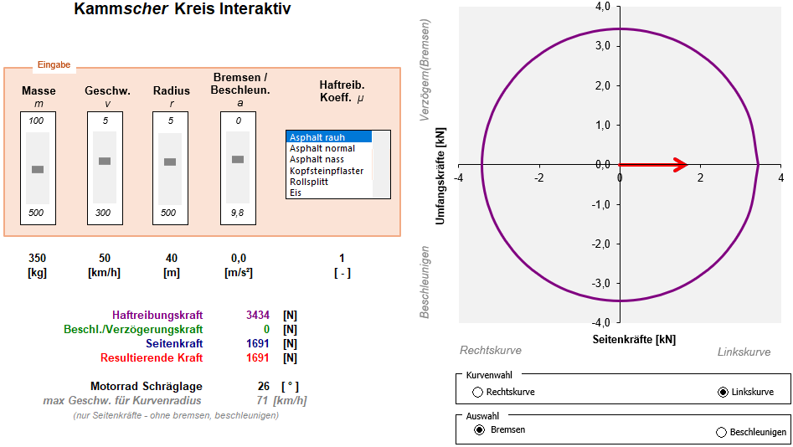

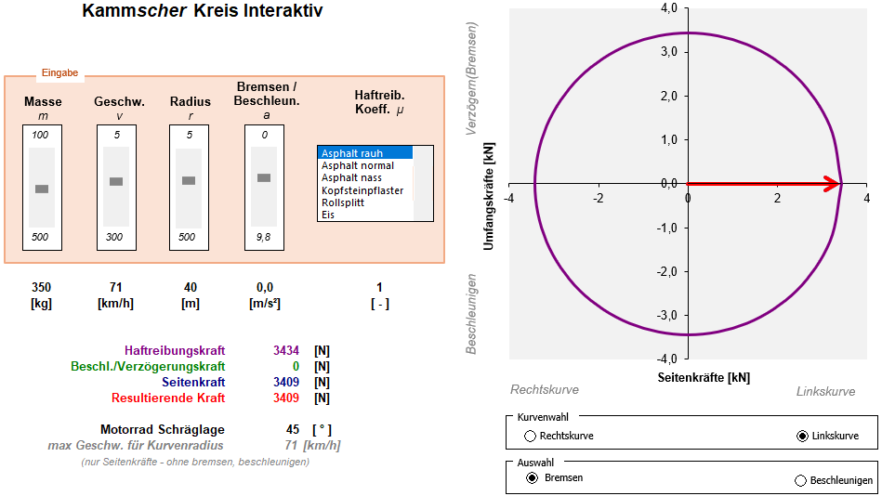

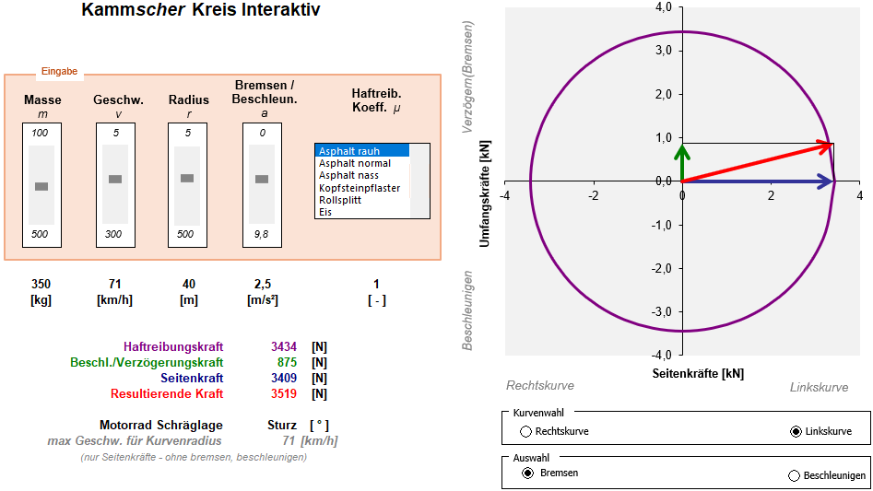

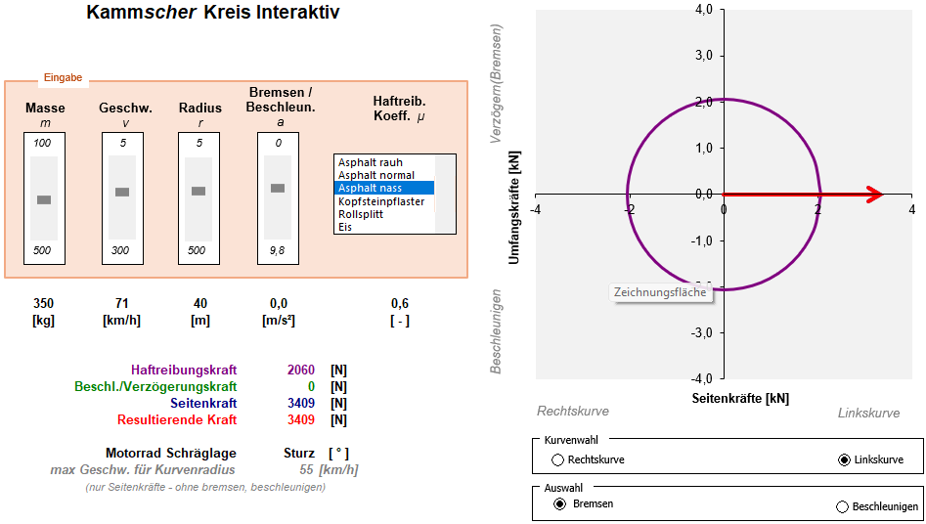

ohne Bremsen, Beschleunigung (keine Umfangskräfte)

